关系图
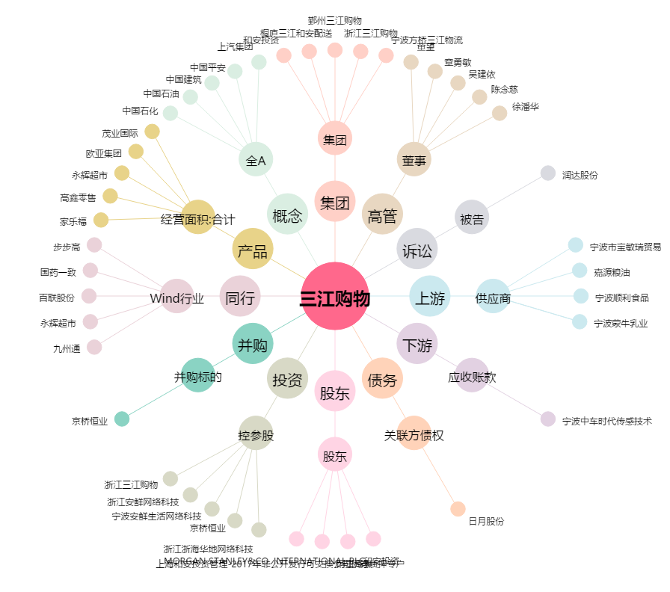
三江购物[601116.SH] - 关系概览图

